All Stocks Analysis
All Stocks (2018)

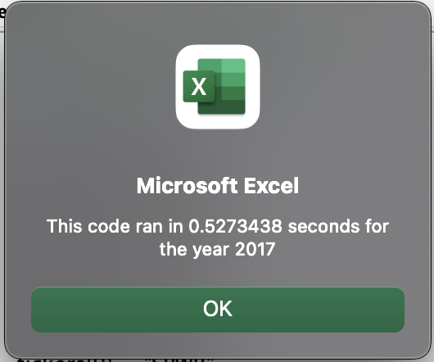
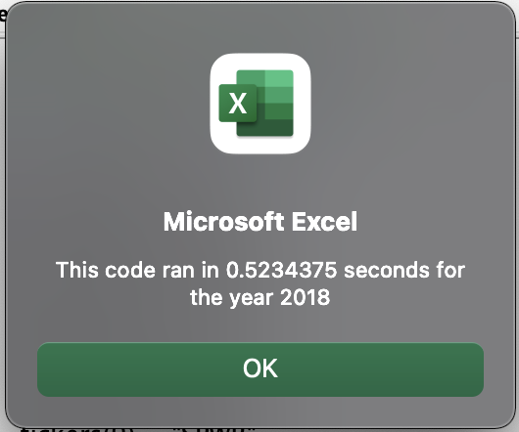
Ticker | Total Daily Volume | Return
AY | 83,079,900 | -8.0%
CSIQ | 200,879,900 | -15.5%
DQ | 107,873,900 | -61.1%
ENPH | 607,473,500 | 97.9%
FSLR | 478,113,900 | -37.4%
HASI | 104,340,600 | -20.8%
JKS | 158,309,000 | -59.0%
RUN | 502,757,100 | 85.2%
SEDG | 237,212,300 | -6.8%
SPWR | 538,024,300 | -41.7%
TERP | 151,434,700 | -6.8%
VSLR | 136,539,100 | -4.8%

 | RETURN
 | 2017 | 2018
AY | 8.8% | -8.0%
CSIQ | 36.5% | -15.5%
DQ | 202.0% | -61.1%
ENPH | 136.3% | 97.9%
FSLR | 107.1% | -37.4%
HASI | 25.4% | -20.8%
JKS | 55.6% | -59.0%
RUN | 9.5% | 85.2%
SEDG | 199.2% | -6.8%
SPWR | 25.6% | -41.7%
TERP | -7.9% | -6.8%
VSLR | 55.8% | -4.8%

